INSTRUKTIONER
Denna excel-mall kan användas för att följa upp klimat- och miljökrav på fordon, arbetsmaskiner och drivmedel i upphandlade avtal för år 2021.
Uppföljningsmallen är framtagen för att underlätta uppföljning av den typ av standardkrav som finns i BioDriv Östs vägledning, "Standardkrav för klimatsmart offentlig upphandling av transporter". Den finns att ladda ner här: https://biodrivost.se/rapporter/standardkrav-for-klimatsmart-offentlig-upphandling-av-transporter/
Mallen har fem flikar där två är riktade till beställare och tre till leverantörer där flikarna för beställarna är blå och flikarna för leverantörerna är gula.
Kravställning (beställare): Här fyller beställaren i de krav som ställts på fordon, arbetsmaskiner och drivmedel i avtalet.
Fordon (leverantör): Här fyller leverantören i uppgifter om de fordon som används i avtalet. Arbetsmaskiner (leverantör): Här fyller leverantören i uppgifter om de arbetsmaskiner som används i avtalet. Om arbetsmaskiner inte finns med i upphandlingen kan fliken Arbetsmaskiner (leverantör) TAS BORT och raderna 24-40, i fliken Uppföljning (beställare), döljas.
Drivmedel (leverantör): Här fyller leverantören i hur mycket av olika drivmedel som använts i avtalet.
Uppföljning (beställare): Här sammanställs data från samtliga flikar så att beställaren kan kontrollera ifall leverantören lever upp till ställda krav.
I respektive flik finns instruktioner om vilken information som ska fyllas i samt hur den ska fyllas i.
Instruktioner
 | Mallen är framtagen av:
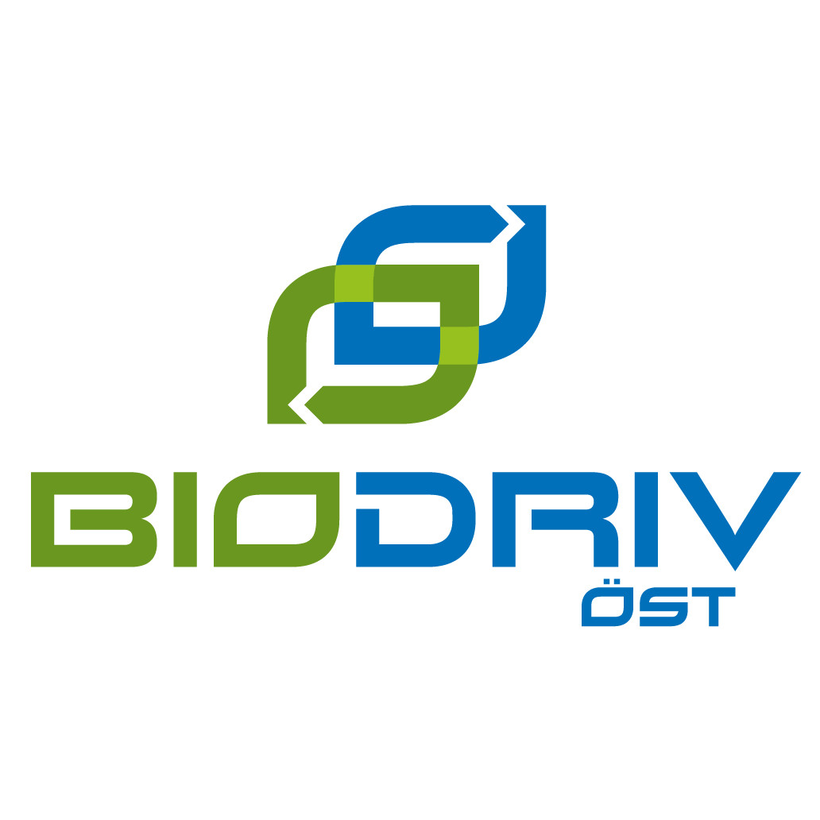

 | Synpunkter och förbättringsförslag skickas till:
 | info@biodrivost.se

Uppdatering 2025-11-10:
- Justerad klimatberäkning för el
- Justerad instruktion om överföring till sammanställningsmallen
 | Uppdaterad: 2025-11-10
 | Granskad: 2025-11-21

SE TILL ATT LADDA HEM UPPDATERAD MALL VARJE ÅR!
Uppföljning enligt denna mall är avsedd att ske på årlig basis. Uppdatering av mallen sker också årligen av BioDriv Öst, i januari varje år. För att möjliggöra uppföljning för åren 2021-2023 finns separata filer för de åren, detta är en av de filerna.
För att uppföljningen ska bli korrekt och bra behöver därför en ny fil laddas hem från BioDriv Östs hemsida en gång per år. https://biodrivost.se/upphandling/mallar-for-uppfoljning/
Uppdateringen gäller beräkningsvärden för samtliga drivmedelsalternativ. Detta görs för att olika drivmedelsprodukter ofta förändras från år till år vad gäller exempelvis grad av inblandning av förnybara drivmedel till följd av reduktionsplikten (bensin och diesel), förändrad råvarubas för olika biodrivmedelsprodukter samt ändringar i elmixen.

Tips till beställaren, för överblick över drivmedelsanvändning i flera avtal:
BioDriv Öst har tagit fram en till sammanställningsmall, som kan användas för att få en överblick av drivmedelsanvändningen i flera olika avtal. Den finns att ladda ner här: https://biodrivost.se/upphandling/mallar-for-uppfoljning/
För att mata in data om drivmedelsanvänding i det aktuella avtalet till sammanställningsmallen, gör då så här:
1. Öppna sammanställningsmallen
2. Öppna uppföljningsmallen för det aktuella avtalet
3. Klicka på fliken Uppföljning (beställare) i uppföljningsmallen
4. Markera cellerna C46 till C53 och kopiera cellerna (högerklicka och välj "Kopiera")
5. Klistra in i kolumn B på följande sätt:
- Högerklicka på cellen
- Välj "Klistra in special"
- Klicka i "värden" och "transponera"
- Klicka på OK
Tips till beställaren, för överblick över drivmedelsanvändning i flera avtal:
BioDriv Öst har tagit fram en till sammanställningsmall, som kan användas för att få en överblick av drivmedelsanvändningen i flera olika avtal. Den finns att ladda ner här: https://biodrivost.se/upphandling/mallar-for-uppfoljning/
För att mata in data om drivmedelsanvänding i det aktuella avtalet till sammanställningsmallen, gör då så här:
1. Öppna sammanställningsmallen
2. Öppna uppföljningsmallen för det aktuella avtalet
3. Klicka på fliken Uppföljning (beställare) i uppföljningsmallen
4. Markera cellerna C46 till C52 och kopiera cellerna (högerklicka och välj "Kopiera")
5. Gå till sammanställningsmallen och gå in i fliken Sammanställning drivmedel & CO2. Namnge upphandlingen på första tomma rad i kolumn A.
6. Klistra in i kolumn B i fliken Sammanställning drivmedel & CO2 i sammanställningsmallen på följande sätt:
- Högerklicka på cellen i kolumn B som motsvarar den nyss namngivna upphandlingen i kolumn A. (Exempelvis: A2 = Matavfallsinsamling, högerklicka då i B2.)
- Välj "Klistra in special"
- Klicka i "värden" och "transponera"
- Klicka på OK
7. För att överföra klimatpåverkan: markera cellen D53 i fliken Uppföljning (beställare) i den här filen och kopiera (högerklicka och väl "Kopiera")
8. Gå till sammanställningsmallen och fliken Sammanställning drivmedel & CO2. Högerklicka på cellen i kolumn I på samma rad som föregående och välj "Klistra in värden" (symbolen med 123 på) så att endast värden överförs. (I exemplet med Matavfallsinsamling sker detta i cell I2.)

Fordon (leverantör)
Fordon (leverantör)

 | STÄLLDA KRAV PÅ FORDON I AVTALET - IFYLLT AV BESTÄLLAREN
Fordonskategori | Eurokrav | Krav på skattegrundande utsläppsvärde [g CO2/km - blandad körning] |  |  |  |  | Krav på el, biogas och vätgasfordon | Krav på el och vätgasfordon
 | Euroklass | Bensin/Diesel | HVO-godkänd | Biogas/Etanol | El/Vätgas | Laddhybrid | Andel (2021) [%] | Andel (2021) [%]
Personbil |  |  |  |  |  |  | Lätta fordon | Lätta fordon
Minibuss |  |  |  |  |  |  | Tunga fordon | Tunga fordon
Lätt lastbil |  |  |  |  |  |  | Alla fordon | Alla fordon
Specialfordon |  |  |  |  |  |  | Antal (2021) [st] | Antal (2021) [st]
Buss, max 5 ton |  | N/A | N/A | N/A | N/A | N/A | Lätta fordon | Lätta fordon
Buss, över 5 ton |  | N/A | N/A | N/A | N/A | N/A | Tunga fordon | Tunga fordon
Hur hittar jag fordonsuppgifter?
Alla fordonsuppgifter som ska fyllas i nedan finns att söka fram via registeringsnumret på Transportstyrelsens hemsida: https://fordon-fu-regnr.transportstyrelsen.se/
Uppgifterna som ska fyllas i går där att hitta under respektive rubrik (se skärmklipp till höger):
Fordonsslag: Sammanfattning
Drivmedel: Tekniska data > Motor och miljö Euroklass: Tekniska data > Motor och miljö Elfordon har en egen euroklass, kallad el, som motsvarar den senaste Euroklassen.
Skattegrundande utsläppsvärde: Tekniska data > Motor och miljö > Koldioxidutsläpp, CO2 > Blandad körning I vissa fall förekommer det att fordon har utsläppsvärden angivna både utifrån testcykeln NEDC respektive WLTP. I dessa fall är det skattegrundande utsläppsvärdet det värde som är högst av de två värdena. Elfordon har inget utsläppsvärde och det blir därför automatiskt 0 i kolumn F vid val av el som drivmedel.
Tung lastbil |  | N/A | N/A | N/A | N/A | N/A | Alla fordon | Alla fordon
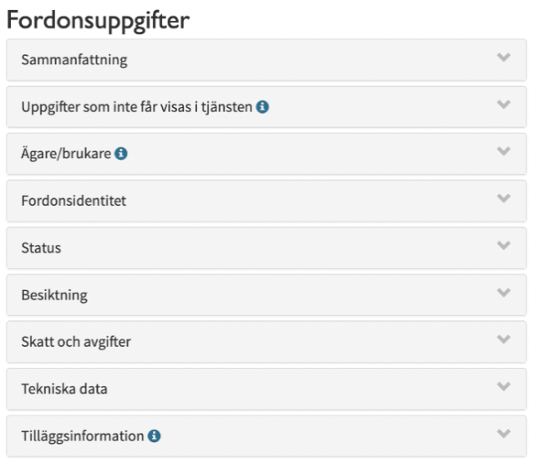

INSTRUKTIONER
Leverantören fyller i uppgifter om de fordon som används inom avtalet på följande sätt:
Uppgifter om fordonen som används i avtalet fylls i i de gula och blå cellerna. I de gula cellerna skrivs text och i de blå cellerna väljs något av alternativen i rull-listan.
För att se ifall fordonen som används i avtalet uppfyller ställda krav - se fliken Uppföljning (beställare) under rubriken UPPFÖLJNING KRAV PÅ FORDON
Skriv alltid registreringsnummer | LEVERANTÖR: FYLL I FORDONSUPPGIFTER I GULA OCH BLÅ CELLER NEDAN
Reg.nr | Fordonsslag | Drivmedel | Euroklass | Skattegrundande utsläppsvärde [g CO2/km - blandad körning] | Uppfyller ställda krav? (kontrolleras av beställaren)
 |  |  |  |  | Euroklass | CO2
exempel: ABC12A | Personbil | El | El | 0 | N/A | N/A
exempel: hop345 | Tung lastbil | Metangas | VI | N/A | N/A | N/A
exempel: FGH546 | Lätt lastbil | Diesel | 6 |  | N/A | N/A

Begreppsförklaring
Specialfordon – vägfordon som anpassats för speciella ändamål, t.ex. rullstolstaxi, utryckningsfordon och liknande. Ska inte blandas ihop med arbetsmaskiner. Eventuella arbetsmaskiner som används i avtalet redovisas i separat flik.
Skattegrundande utsläppsvärde [g CO2/km - blandad körning] – Med skattegrundande utsläppsvärde menas det utsläppsvärde i g CO2/km för blandad körning som finns angivet i Vägtrafikregistret för det aktuella fordonet. I vissa fall förekommer det att fordon har utsläppsvärden angivna både utifrån testcykeln NEDC respektive WLTP. I dessa fall är det skattegrundande utsläppsvärdet det värde som är högst av de två värdena. Euroklass – Anger vilka krav på utsläpp av luftföroreningar ett fordon klassat för. Euroklass för lätta fordon skrivs med arabiska siffror (1-6) och euroklass för tunga fordon skrivs med romerska siffror (I-VI).
Euroklass – definierar utsläppsvärden för fordon. Lätta fordon har arabiska siffror (2-6) och tunga fordon har romerska siffror (II-VI).
"N/A" – betyder att inga krav har ställts i avtalet för den aktuella kategorin. Om det står "Euroklass saknas" eller "Utsläppsvärde saknas" har inte Euroklass (kolumn E) respektive CO2-utsläpp (kolumn F) fyllts i.

Arbetsmaskiner (leverantör)
INSTRUKTIONER
Leverantören fyller i uppgifter om de arbetsmaskiner som används inom avtalet på följande sätt:
Uppgifter om arbetsmaskinerna som används i avtalet fylls i i de gula och blå cellerna. I de gula cellerna skrivs text och i de blå cellerna väljs något av alternativen i rull-listan.
Om arbetsmaskiner som drivs med el för arbetsuppgiften, men som framförs med annat drivmedel eller arbetsmaskiner med uppgraderade motorer används i uppdraget, skriv då en kommentar om det för aktuell arbetsmaskin i kolumn L. Beställaren ansvarar för att kontrollera att eventuella särskilda krav på denna typ av arbetsmaskiner uppfylls.
För att se ifall arbetsmaskinerna som används i avtalet uppfyller ställda krav - se kolumn J och K samt fliken Uppföljning (beställare) under rubrik UPPFÖLJNING KRAV PÅ ARBETSMASKINER
Arbetsmaskiner (leverantör)

STÄLLDA KRAV PÅ ARBETSMASKINER I AVTALET - IFYLLT AV BESTÄLLAREN
Stegkrav: |  |  |  | Krav på att arbetsmaskinerna ska vara godkända för drift med vissa typer av drivmedel:
Arbetsmaskiner får inte vara äldre än (tillverkningsåret oräknat): |  | år |  | Andel (2021) [%]
Krav på miljöanpassad hydraulvätska? |  |  |  | Antal (2021) [st]

Begreppsförklaring
Arbetsmaskiner - är ett samlingsbegrepp för en heterogen skara maskiner, som inte går under benämningen vägfordon. Exempel på arbetsmaskiner är traktor, hjullastare, grävmaskin, snöskoter, fyrhjuling, truck, gräsklippare, skördare, skotare, mobilkran, dumper, motorsåg, röjsåg, trimmer och skördetröska, Inom EU definieras arbetsmaskiner i vissa sammanhang som “mobila maskiner som inte är avsedda för transporter på väg”.
Stegklass - Anger vilka krav på utsläpp av luftföroreningar en arbetsmaskin är klassad för. Skrivs med romerska siffror (I-V) och ibland även med bokstäver (t.ex. IIIA & IIIB).
Miljöegenskaper hydraulvätska - Lista över hydraulvätskor som uppfyller miljöegenskapskraven i Svensk Standard SS155434 finns på https://www.sp.se/km/hydraul. Uppgifter om hydraulvätska i kolumn H och I behöver endast fyllas i ifall det i avtalet finns krav på miljöanpassad hydrualvätska
"N/A" – betyder att inga krav har ställts i avtalet för i den aktuella kategorin. Om det står "Stegklass saknas" eller "Årsmodell saknas" har inte Stegklass (kolumn G) respektive årsmodell (kolumn E) fyllts i.
Skriv alltid allmän information om arbetsmaskinen nedan | LEVERANTÖR: FYLL I UPPGIFTER OM ARBETSMASKINER I GULA OCH BLÅ CELLER NEDAN
Arbetsmaskin Fabrikat & märke/beteckning | Reg.nr / ID.nr | Typ av arbetsmaskin - grävmaskin, hjullastare, gräsklippare, etc. | Årsmodell | Drivmedel | Stegklass | Används hydraulvätska? | Uppfyller miljöegenskapskrav enligt SS 155434: Ja/Nej | Uppfyller ställda krav? (kontrolleras av beställaren) |  | Drivs arbetsmaskinen på el för arbetsuppgiften men framdriften är bränsledriven eller motorn är uppgraderad, kommentera nedan:
 |  |  |  |  |  |  |  | Stegklass | Ålder
Exempel: Volvo L120H |  | Grävmaskin | 2019 | Diesel | V | Nej | Ej aktuellt | N/A | N/A
Exempel: Liebherr R 926 Compact Litronic |  | Hjullastare | 2018 | Metangas | IV | Ja | Ej aktuellt | N/A | N/A

Drivmedel (leverantör)
Drivmedel (leverantör)
A – Fossila drivmedel
Drivmedel | Mängd | Enhet | STÄLLDA KRAV PÅ DRIVMEDEL I AVTALET
Diesel, med olika grader av inblandning av förnybart, inom reduktionsplikten år 2024 |  | Liter | Förnybara drivmedel utanför reduktionsplikten
Bensin, med olika grader av inblandning av förnybart, inom reduktionsplikten år 2024 |  | Liter | Andel (2021) [%]
Alkylatbensin |  | Liter
INSTRUKTIONER
Leverantören fyller i uppgifter om använt drivmedel i avtalet i de gula cellerna i kolumn H.
Se till att rätt enhet fylls i!
De flesta drivmedel fylls i med enheten liter. Men det finns några undantag:
El: kWh
Gas: kg
Alternativa färdmedel: kilometer
För att se andelen förnybart drivmedel - se fliken Uppföljning - beställare, cell C56.
Naturgas/100% fossil fordonsgas (gas) |  | kg
Naturgas/100% fossil fordonsgas (flytande) |  | kg
El från icke förnybara energikällor |  | kWh
Vätgas från icke förnybara källor |  | kg

B – Förnybara drivmedel
Drivmedel | Mängd | Enhet
HVO 100% |  | Liter
TIPS!
Så kan du få tag i data för din drivmedelsanvändning
Kontakta din(a) drivmedelsleverantör(er) och be de redovisa vilka mängder drivmedel de sålt till ditt företag. Det går att få denna typ av data kopplat till ett visst organisationsnummer eller kontokortsnummer. Drivmedelsleverantörer måste enligt lag dela med sig av denna typ av information till sina kunder.
RME eller annan FAME 100% |  | Liter
E85 (räknas som 80% förnybart) |  | Liter
ED95 |  | Liter
Biogas 100% förnybar (gas) |  | kg
Fordonsgas mix 2023 (gas) |  | kg
Biogas 100% förnybar (flytande) |  | Kg
Fordonsgas mix 2023 (flytande) |  | kg
El från förnybara energikällor (grön) |  | kWh
Elmix (nordisk elmix, medelvärde 2019-2022) |  | kWh
Alternativa färdmedel: kollektivtrafik eller cykel |  | km
Vätgas från förnybara källor |  | kg

Uppföljning (beställare)
Uppföljning (beställare)

 | UPPFÖLJNING KRAV PÅ FORDON |  |  |  |  |  |  |  | STÄLLDA KRAV PÅ FORDON I AVTALET

 | Fordonstyp | Ställda krav på Euroklass | Antal fordon som uppfyller kraven | Antal fordon som inte uppfyller kraven | Antal el-, biogas- och vätgasfordon som uppfyller kraven | Andel el-, biogas- och vätgasfordon som uppfyller kraven | Antal el- och vätgasfordon som uppfyller kraven | Andel el- och vätgasfordon som uppfyller kraven | Krav på el-, biogas- och vätgasfordon | Krav på el och vätgasfordon
 | Personbil |  | 1 | 0 | 1 | 100% | 1 | 100% | Andel (2021) [%] | Andel (2021) [%]
 | Minibuss |  | 0 | 0 | 0 |  | 0 |  | Lätta fordon | Lätta fordon
 | Lätt lastbil |  | 1 | 0 | 0 | 0% | 0 | 0% | Tunga fordon | Tunga fordon
 | Specialfordon |  | 0 | 0 | 0 |  | 0 |  | Alla fordon | Alla fordon
 | Buss, max 5 ton |  | 0 | 0 | 0 |  | 0 |  | Antal (2021) [st] | Antal (2021) [st]
 | Buss, över 5 ton |  | 0 | 0 | 0 |  | 0 |  | Lätta fordon | Lätta fordon
 | Tung lastbil |  | 1 | 0 | 1 | 100% | 0 | 0% | Tunga fordon | Tunga fordon
 | Totalt - lätta fordon som uppfyller kraven |  | 2 | 0 | 1 | 50% | 1 | 50% | Alla fordon | Alla fordon
CVD
Uppföljning av krav på fordon Kraven på el- och vätgasfordon (utan biogas), kolumn H och I, finns där för enklare uppföljning av CVD (Clean Vehicles Directive) som är ett lagkrav från EU. Om CVD inte behöver uppfyllas ställs krav på el-, biogas- och vätgasfordon, kolumn F och G.
 | Totalt - tunga fordon som uppfyller kraven |  | 1 | 0 | 1 | 100% | 0 | 0%
 | Totalt alla fordon - andel som uppfyller kraven |  | 3 | 0 | 2 | 67% | 1 | 33%
INSTRUKTIONER
Uppföljning av krav på fordon Jämför antal och/eller andel fordon som uppfyller kraven i de blå cellerna i tabellen ovanför till vänster med de krav som ställts i avtalet, som finns i tabellen till höger (förutsatt att beställaren fyllt i kraven i fliken Kravställning (beställare)). Om krav ställs på transportarbete utfört av vissa drivmedelstyper, se nedan. För att räknas som fordon som uppfyller kraven behöver både eventuella krav på Euroklass och CO2-utsläpp vara uppfyllda.
Uppföljning av krav på andel transportarbete utfört av vissa drivmedelstyper För att få en skattning av transportarbetet som utförts med vissa drivmedel, se cellerna C56-61 under drivmedelsredovisning.

 | UPPFÖLJNING KRAV PÅ ARBETSMASKINER
 |  | Totalt
 | Antal arbetsmaskiner | 2 |  | STÄLLDA KRAV PÅ ARBETSMASKINER I AVTALET
 | Antal som uppfyller stegkrav | 2 |  | Krav på stegklass: |  |  | Krav på el-, biogas- och vätgasdrivna maskiner
 | Antal som uppfyller ålderskrav | 2 |  | Arbetsmaskiner får inte vara äldre än (tillverkningsåret oräknat): |  | år | Andel (2021) [%]
 | Antal med miljöanpassad hydraulvätska | 0 |  | Krav på miljöanpassad hydraulvätska? |  |  | Antal (2021) [st]
INSTRUKTIONER
Uppföljning av krav på arbetsmaskiner
Jämför antal och/eller andel arbetsmaskiner som uppfyller kraven i de blå cellerna i tabellen till vänster med de krav som ställts i avtalet som finns i tabellen till höger (förutsatt att beställaren fyllt i kraven i fliken Kravställning (beställare)).
För att räknas som arbetsmaskiner som uppfyller kraven behöver både eventuella krav på Stegklass och ålder vara uppfyllda.
OBS! Kravuppfyllnaden för arbetsmaskiner i de blå cellerna tar inte hänsyn till ifall krav på miljöanpassad hydraulvätska uppfyllts eller ej. Dessa krav behöver kontrolleras separat genom att kontrollera kolumn I i fliken Arbetsmaskiner (leverantör).
 | Antal med ej miljöanpassad hydraulvätska | 1
 | Antal arbetsmaskiner som uppfyller kraven | 2
 | Andel arbetsmaskiner som uppfyller kraven | 100%

 | Arbetsmaskiner godkända för el, biogas eller vätgas
 | Antal arbetsmaskiner godkända för el, biogas eller vätgasdrift som klarar kraven | 0
 | Andel maskiner godkända för el, biogas eller vätgasdrift

 | UPPFÖLJNING KRAV PÅ DRIVMEDEL

 |  | Viktad | Faktisk |  | STÄLLDA KRAV PÅ DRIVMEDEL I AVTALET
 | Total energi [kWh] |  |  |  |  | Förnybart drivmedel utanför reduktionsplikten
 | Förnybar energi [kWh] |  |  |  |  | Andel (2021) [%]
INSTRUKTIONER
Uppföljning av krav på drivmedel Jämför andelen förnybart drivmedel i den blå cellen (C55) i tabellen till vänster med det krav som ställts i avtalet, som framgår i tabellen till höger.
Uppföljning av krav på andel transportarbete utfört med vissa fordon
För andel av transportarbetet som utförts med vissa drivmedel ses cellerna C56-61. Detta är en uppskattning av det verkliga transportarbetet som utförts utifrån mängden drivmedel rapporterad och ska därför endast användas som en skattning på det faktiska transportarbetet som utförts. Vi rekommenderar en snäll tolkning av måluppfyllnad utifrån utfört transportarbete.
För information om vad som avses med viktade och faktiska värden - se fliken BERÄKNINGAR & KÄLLOR.
 | Biogas [kWh]
 | Etanol [kWh]
 | Biodiesel [kWh]
 | Förnybar el [kWh]
 | Förnybar vätgas [kWh]
 | Klimatpåverkan [kg CO2]
 | Andel förnybar energi (inkl. reduktionsplikten)
 | Andel förnybart drivmedel (energi) utanför reduktionsplikten
 | Fossil andel
 | Biogas andel
 | Etanol andel
 | Biodiesel andel
 | Förnybar el andel
 | Förnybar vätgas andel

 |  |  |  |  |  |  |  |  |  |  | 1

BERÄKNINGAR & KÄLLOR
FAKTARUTA - Beräkningar & källor Beräkningsvärden uppdaterade senast: 2024-07-12 utifrån senast tillgängliga data. För att kunna jämföra drivmedel och utsläpp räknas alla drivmedelsmängder om till energi i form av kWh.
Omräkningsvärden från liter och kg till kWh som används är följande:
Diesel inom reduktionsplikten: 9,81 kWh/liter
Bensin inom reduktionsplikten: 8,64 kWh/liter
Alkylatbensin: 8,45 kWh/liter
Fossilgas (komprimerad): 12,08 kWh/kg
Fossilgas (flytande): 13,86 kWh/kg Biogas (komprimerad): 13,58 kWh/kg Biogas (flytande): 13,86 kWh/kg
Vätgas: 33 kWh/kg
HVO100: 9,44 kWh/liter
FAME/RME/B100: 9,17 kWh/liter
Etanol E85: 6,46 kWh/liter
Etanol ED95: 5,83 kWh/liter
Källor:
- Drivkraft Sverige: https://drivkraftsverige.se/fakta-statistik/berakningsfaktorer/ - Energimyndighetens årliga drivmedelsrapport i statistikform: https://www.energimyndigheten.se/statistik/ovrig-energistatistik/drivmedelsstatistik - Energigas Sverige: https://www.energigas.se/fakta-om-gas/biogas/faq-om-biogas/vad-ar-energiinnehallet-i-naturgas-biogas-och-fordonsgas/
Uppräkningsfaktorer för använd energi i el- och vätgasfordon samt för kollektivtrafik/cykling För att ge ett rättvist utfall vid sammanställning av andel förnybart drivmedel används uppräkningsfaktorer för vissa drivmedel och transportsätt. Detta görs för att olika drivmedelsalternativ och transportsätt är olika energieffektiva, så för att inte "straffa" användning av energieffektivare drivmedel & transportsätt räknas energianvändning från eldrift, vätgasdrift samt kollektivtrafik/cykel om för att motsvara energianvändning från drift med förbränningsmotor. Uppräkningsfaktorerna som används är: El: 3 x energianvändningen
Vätgas: 1,5 x energianvändningen Kollektivtrafik/cykel: 5 x energianvändningen
Faktisk och viktad energianvändning Viktad energianvändning utifrån uppräkningsfaktorerna ovan är det som används för att följa upp kravställningen i avtalet på ett rättvist sätt. Faktiskt energianvändning redovisas också, främst för att både beställaren och leverantören kan använda de uppgifterna i redovisningssyfte, t.ex. för att redovisa statistik över klimatpåverkan.

